Heap vs Stack
Link: https://www.howkteam.vn/course/mang-nhieu-chieu-trong-lap-trinh-c-co-ban/kieu-du-lieu-trong-c-53
Bộ nhớ Stack và bộ nhớ Heap: Cả hai đều là bộ nhớ trên RAM nhưng cách tổ chức, quản lý dữ liệu cũng như sử dụng thì rất khác nhau:
Title | Stack | Heap
Kiểu dữ liệu | Một số kiểu dữ liệu thuộc kiểu giá trị: bool, byte, char, decimal, double, enum, float, int, long, sbyte, short, struct, uint, ulong, ushort. (các kiểu dữ liệu này sẽ được trình bày ngay sau đây) | Một số kiểu dữ liệu thuộc kiểu tham chiếu: object, dynamic, string và tất cả các kiểu dữ liệu do người dùng định nghĩa. (sẽ được trình bày ở những bài sau).
Cách được cấp phát | Vùng nhớ được cấp phát khi chương trình biên dịch. Được sử dụng cho việc thực thi thread (khái niệm về thread sẽ được trình bày trong bài THREAD TRONG C# ), khi gọi hàm (khái niệm về hàm sẽ được trình bày trong bài CẤU TRÚC HÀM CƠ BẢN TRONG C#), các biến cục bộ kiểu giá trị và tự động giải phóng khi không còn sử dụng nữa. Kích thước vùng nhớ Stack là cố định và chúng ta không thể thay đổi. Khi vùng nhớ này không còn đủ dùng thì sẽ gây ra hiện tượng tràn bộ nhớ (stack overflow). Hiện tượng này xảy ra khi nhiều hàm lồng vào nhau hoặc gọi đệ quy nhiều lần dẫn đến không đủ vùng nhớ (khái niệm đệ quy sẽ được trình bày trong bài CẤU TRÚC HÀM CƠ BẢN TRONG C#). | Vùng nhớ được cấp phát khi chạy chương trình. Vùng nhớ Heap được dùng cho cấp phát bộ nhớ động (cấp phát thông qua toán tử new, sẽ được trình bày trong bài TOÁN TỬ TRONG C#) Bình thường vùng nhớ trong Heap do người dùng tự giải phóng nhưng trong C# điều này được hỗ trợ mạnh mẽ bởi bộ tự động thu gom rác (Garbage Collection). Vì thế việc giải phóng vùng nhớ sẽ được thực hiện tự động. Kích thước vùng nhớ Heap có thể thay đổi được. Khi không đủ vùng nhớ để cấp phát thì hệ điều hành sẽ tự động tăng kích thước vùng nhớ Heap lên. | 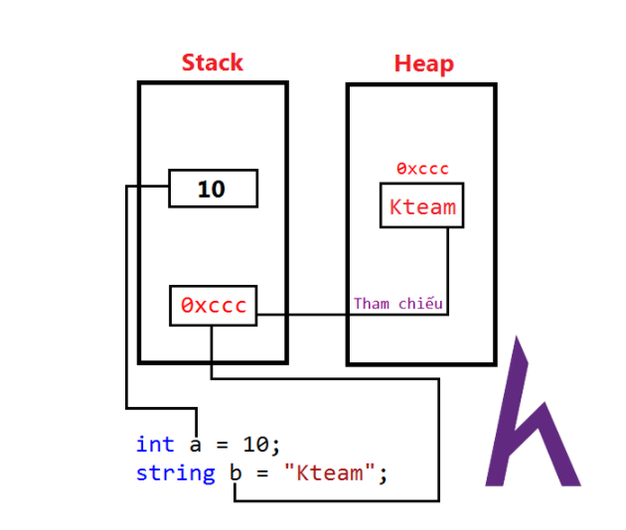

StringBuilder
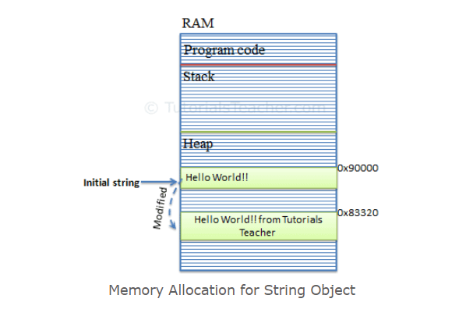
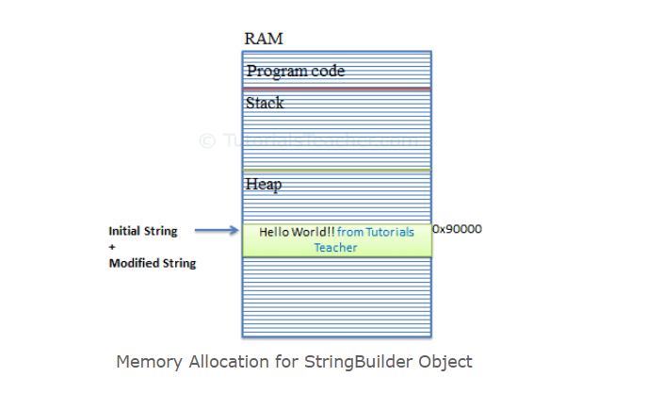
Link: https://www.tutorialsteacher.com/csharp/csharp-stringbuilder
String Object | StringBuilder Object

Images
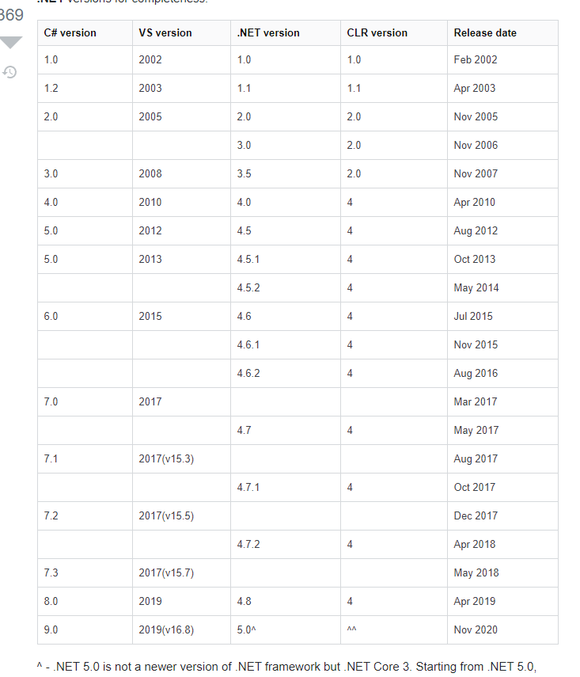
Stack vs Heap

